L1101_顧客基本資料維護-自然人
 | SKL 版本 V1.4 |  | 萬事宜 | SKL 版本V1.41 | 萬事宜
編號 | 章節及說明 | 問 題 描 述 | 處 理 說 明 | 結果確認 | 處 理 說 明
1 | •功能說明 進入條件 | 補五年結清的說明 | 已補說明 | 檢查說明應寫3:結案戶、5:催收結案戶、8:債權轉讓戶、9:呆帳結案戶"，結清"滿5年需主管授權 | 已調整
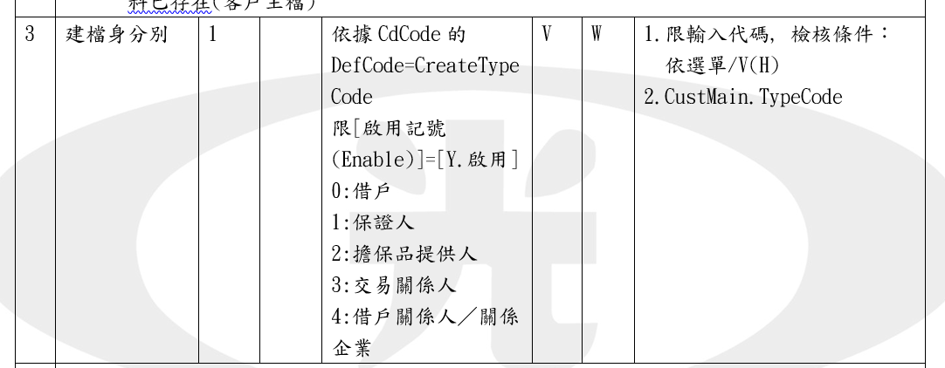
2 | •功能說明 參考 | 請依最後使用者反饋設定必填欄位，並整合於URS文件欄位中，不要太多本文件造成混亂。 | 已補說明 | 欄位整理需用表格呈現，若用截圖日後不便修改文件。 該功能新增與查詢共用，但查詢頁面欄位有不同於新增頁面，例如只有查詢時才會看到"介紹人"欄位，因此不能兩個都參考同一附件「(1)自然人建檔必輸入欄位整理」 A.缺少建檔身分別、任職機構電話 B.員工欄位應修改為"員工代號" C.國籍(出生地國籍elaon)應修改為"出生地國籍" D.戶籍-地址與戶籍-郵遞區號的顯示順序，新增跟查詢頁面順序不同，需調整一致、URS文件表格也須同步調整。 E.通訊-地址與通訊-郵遞區號，新增跟查詢頁面順序不同，需調整一致，需調整一致、URS文件表格也須同步調整。 F.任職機構名稱、任職機構統編，URS文件表格順序有誤 | 這份文件是"多出來"讓使用者參考,如果覺的會造成反效果,會移除
3 | UI畫面-新增 | 頁面截圖必填欄位與UAT測試頁面有出入(例如:戶名、出生年月日、客戶別等等UAT環境皆不為必填) | 已補說明 | UI頁面截圖須包含所有欄位都已輸入內容。 | 只在呈現畫面布局,欄位輸入控制已明
4 | 畫面資料說明-新增 序號2 身份證字號-處理邏輯及注意事項 | 需增加當填寫該欄位時自動判斷且連動”性別”欄位的規則 | 已調整 | 目前UAT環境自動帶入只有顯示數字，沒有中文內容，須修正。 | 已調整
5 | 畫面資料說明-新增 序號8 客戶別-處理邏輯及注意事項 | 需新增當選擇客戶別00一般，企金別會帶入0的說明 | 已調整 | 若初始預設為0，但有可能建檔身分別輸入2,3,4這樣該欄位就不為必填，就不應該預設值為0。且預設為0的時候需一併把中文內容帶出。 | 進入欄位會顯示HELP 輸入完會顯示中文
6 |  | 需增加該代號中文說明 | 已調整 | [建檔身分別]=0,1; [建檔身分別]=2,3,4 中文名稱分別為? 需列出 | 已於欄位3有說明
7 |  | 少字，”自” 行輸入代碼或空白 | 已調整 | 確認已調整 | 已調整
8 | 畫面資料說明-新增 序號9 [員工資料查詢] | 跳頁至該頁面時無法填寫資料查詢 | L190A會改成由經辦輸入查詢條件 | L190A目前UAT程式一樣無法輸入條件查詢 | 已調整
9 | 畫面資料說明-新增 序號11 行業別 | 應寫出何時會直接帶出060000個人的狀況 | 已調整 | A.預設值沒有060000，而是當填寫"企金別"欄位時，才帶入060000 B.依據20210726的會議紀錄，當企金別=2_企金自然人時預設為060000但要可以修改。 | BU指示預設為060000
10 | 畫面資料說明-新增 序號11 [行業別代號查詢] | 請說明什麼情況下才會出現該按鈕可以按? | 已調整 | 處理說明應改為:調整功能移除[行業別代號查詢] | 行業別均為06000無需按鈕查詢
11 | 畫面資料說明-新增 序號12 國籍 | 需全列出國籍選單內容 | 待匯入ELOAN選單 | 待匯入後再確認 | 待ELOAN提供
12 | 畫面資料說明-新增 序號14 配偶姓名 | 應新增若”配偶身份證字號”若不為空時，該”配偶姓名”欄位應為必填 | 已調整 | 確認已調整
13 | 畫面資料說明-新增 序號17 通訊-地址 | UAT目前頁面為必填。該欄位不應為必填 | 已調整 | 確認已調整
14 | 畫面資料說明-新增 序號18 通訊-郵遞區號 前三碼 | 需補上[同戶籍地址]=”Y”如何處理該欄位 | 已調整 | 確認已調整
15 | 畫面資料說明-新增 序號23 是否為金控「疑似準利害關係人」名單 | 需補上旁邊的[明細查詢]跳頁至L1909的欄位說明 | 已調整 | 已修正，但產生編號26的問題
16 | 畫面資料說明-新增 序號32 年收入 | 需新增金額單位 | 已調整 | 確認已調整
17 |  | 需新增若無輸入資料則寫入0的說明 | 已調整 | 確認已調整
18 | 畫面資料說明-新增 序號33 年收入資料年月 | 需新增錯誤訊息，錯誤訊息建議可修改為YYYMM | 已調整 | 確認已調整
19 | 畫面資料說明-新增 序號37 原住民姓名 | 原住民可能會包含特殊符號，需要可以存取特殊符號。 例如Apu』u Ka』aviana、Uong'e Yatauyungana | 已調整 | 確認已調整
20 | 畫面資料說明-新增 序號39 交互運用同意書 分公司代碼 | 需增加說明何時會打卡交互運用同意書的細部內容填寫 | 已調整 | 修改後的UAT程式4.至少勾選一筆同意,否則顯示警語"至少勾選一筆同意"<<該功能無法驗測出來。 | 如右圖
21 | 輸出畫面-查詢 | UI頁面顯示需全部欄位都應有值的狀況(例如:員工代號不為空) | 已調整 | 尚未修改，介紹人欄位為空 | 已調整
22 | 輸出畫面-查詢 資料31 原住民姓名 | 特殊符號名稱無法全部顯示 例如: Uong'e Yatauyungana | 已調整 | 確認已調整
23 | 輸出畫面-查詢 資料32 介紹人 | L1101新增頁面無該欄位可以填寫 請說明該欄位填寫的條件 | 已調整 | 已修正，但產生編號28-34的問題
下列為因審閱URS_1顧客管理作業_V1.41.docx新增問題(2021/10/29)
24 | 頁面所有欄位的處理邏輯及注意事項若有代號處理邏輯皆須加上中文說明 | 例如: [建檔身分別]=0,1; [建檔身分別]=2,3,4 需增加該代號中文說明 |  |  | 已於欄位3有說明
25 | 畫面資料說明-新增 序號17 通訊-地址 | 若遇不須輸入通訊地址時，”同戶籍地址”欄位應多加下拉選單內容為無。 |  |  | 比照ELOAN,不必輸入時,於輸入通訊地址時,可空白跳過
26 | 畫面資料說明-新增 序號24 是否為金控「疑似準利害關係人」名單-[明細查詢] | 處理邏輯及注意事項中的L1909疑似準利害關係人明細查詢，L1整本交付文件無該功能，缺乏該功能交付。 |  |  | 已補
27 | 畫面資料說明-新增 序號24 是否為金控「疑似準利害關係人」- :請選擇 Y:確認核對無誤 | 該欄位須補上必填 |  |  | 已調整
28 | 於功能L1103_顧客基本資料修改-自然人，新增介紹人欄位 | 因案件申請登錄的資料須保持最初的內容，所以案件申請登錄功能不能異動介紹人欄位FacCaseAppl. Introducer，但使用者若需異動顧客檔中的介紹人須要可以異動並更新CustMain. Introducer。 |  |  | 待BU確認
29 | 於L1101_顧客基本資料維護-自然人 ，新增房貸專員欄位 | 因案件申請登錄的資料須保持最初的內容，所以案件申請登錄功能不能異動房貸專員欄位FacCaseAppl.LoanOfficer，但使用者若需異動顧客檔中的房貸專員須要可以異動並更新。(欄位名稱為參考20210726會議紀錄) |  |  | 待BU確認
30 | 於L1103_顧客基本資料修改-自然人，新增房貸專員欄位 |  |  |  | 待BU確認
31 | 於L1102_顧客基本資料維護-法人，新增企金人員欄位 | 因案件申請登錄的資料須保持最初的內容，所以案件申請登錄功能不能異動房貸專員欄位FacCaseAppl.LoanOfficer，但使用者若需異動顧客檔中的房貸專員須要可以異動並更新。(參考20210726會議紀錄) |  |  | 待BU確認
32 | 於L1104_顧客基本資料修改-法人，新增企金人員欄位 |  |  |  | 待BU確認
33 | 於L1102_顧客基本資料維護-法人，新增介紹人欄位 | 當案件申請完成以後須回寫介紹人欄位至顧客檔與案件申請檔中，並且可以從L1102與L1104看見介紹人欄位資料，因案件申請登錄的資料須保持最初的內容，所以案件申請登錄功能不能異動介紹人欄位，但使用者若需異動顧客檔中的介紹人須要可以異動並更新。企金件處理方式與自然人相同。 |  |  | 待BU確認
34 | 於L1104_顧客基本資料修改-法人，新增介紹人欄位 |  |  |  | 待BU確認
35
36
37

L1103_顧客基本資料修改-自然人
 | SKL 版本 V1.4 |  | 萬事宜 | SKL 版本V1.41 | 萬事宜
 | 章節及說明 | 問 題 描 述 | 處 理 說 明 | 結果確認 | 處 理 說 明
1 | •功能說明 參考 | 請依最後使用者反饋設定必填欄位，並整合於URS文件欄位中，不要太多本文件造成混亂。 | 已補說明 | 欄位整理需用表格呈現，若用截圖日後不便修改文件。 該頁面若參照L1101修正則須調整表格，不應跟新增頁面相同，L1103需增加欄位。(例如介紹人) A.缺少建檔身分別、任職機構電話 B.員工欄位應修改為"員工代號" C.國籍(出生地國籍elaon)應修改為"出生地國籍" D.戶籍-地址與戶籍-郵遞區號的顯示順序，新增跟查詢頁面順序不同，需調整一致、URS文件表格也須同步調整。 E.通訊-地址與通訊-郵遞區號，新增跟查詢頁面順序不同，需調整一致，需調整一致、URS文件表格也須同步調整。 F.任職機構名稱、任職機構統編，URS文件表格順序有誤 | 這份文件是"多出來"讓使用者參考,如果覺的會造成反效果,會移除
2 | UI畫面 | UI頁面顯示需全部欄位都應有值的狀況 | 已調整 | 確認已調整
3 | 輸入畫面資料說明 欄位9 員工代號-修改後 | 目前功能客戶別00也會看到該欄位顯示 但不能填寫，需修改顯示方式，只有01員工時才能打開該欄位並且修改 | 已說明過,要顯示修改前的狀態 | V1.41版本並無標註該次修改的內容位置(無綠底) | 已調整
4 | 輸入畫面資料說明 欄位9 [員工資料查詢] | 若客戶別不為01 該欄位的填寫空格與對應按鈕不應該出現，需移除 | 已調整 | V1.41版本並無標註該次修改的內容位置(無綠底) | 已調整
5 | 輸入畫面資料說明 欄位14 配偶姓名-修改後 | 應新增若”配偶身份證字號”若不為空時，該”配偶姓名”欄位應為必填 | 已調整 | 確認已調整
6 | 輸入畫面資料說明 欄位24 任職機構統編-修改前 任職機構統編-修改後 | 順序有誤，應先任職機構名稱，才任職機購統編 | 已調整(比照L1101,統編再名稱) | 確認已調整
7 | 輸入畫面資料說明 欄位24 任職機構名稱-修改前 任職機構名稱-修改後 | 順序有誤，需與任職機構統編調換位置 | 已調整(比照L1101,統編再名稱) | 確認已調整
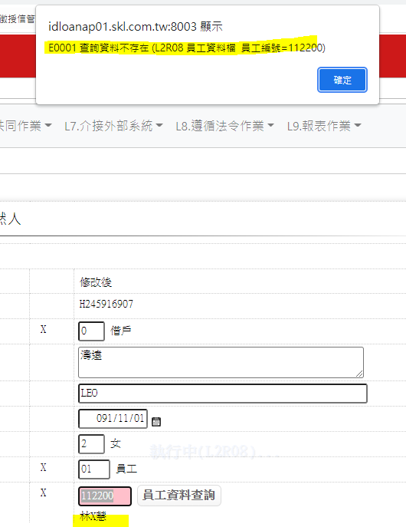
8 | 輸入畫面資料說明 欄位29 年收入-修改後 | 需新增金額單位 | 已調整 | 確認已調整
 | 下列為因審閱URS_1顧客管理作業_V1.41.docx新增問題(2021/10/29)
10 | 輸入畫面資料說明 欄位9 [員工資料查詢] | 若填寫錯誤員編，應跳出錯誤訊息另外需同步清空前一筆填寫的員工名稱 |  |  | 已調整
11 | 新增介紹人欄位 | 因案件申請登錄的資料須保持最初的內容，所以案件申請登錄功能不能異動介紹人欄位FacCaseAppl. Introducer，但使用者若需異動顧客檔中的介紹人須要可以異動並更新CustMain. Introducer。 |  |  | 待BU確認
12 | 新增房貸專員欄位 | 因案件申請登錄的資料須保持最初的內容，所以案件申請登錄功能不能異動房貸專員欄位FacCaseAppl.LoanOfficer，但使用者若需異動顧客檔中的房貸專員須要可以異動並更新。(欄位名稱為參考20210726會議紀錄) |  |  | 待BU確認
13
14
15
16
17
18
19
20
21
22
23
24
25
26
27
28
29
30
31
32
33
34
35
36
37

L1105_顧客連絡電話維護
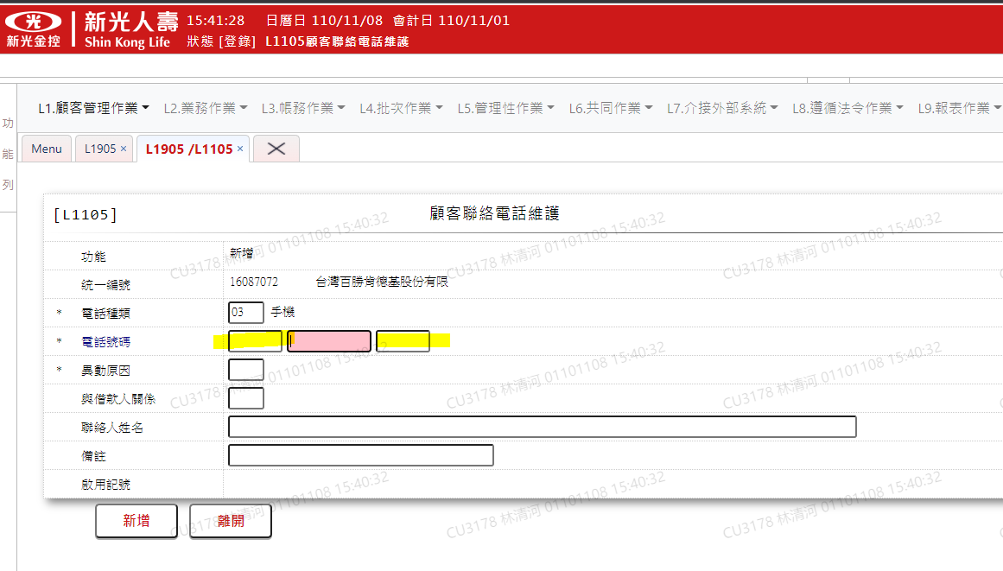
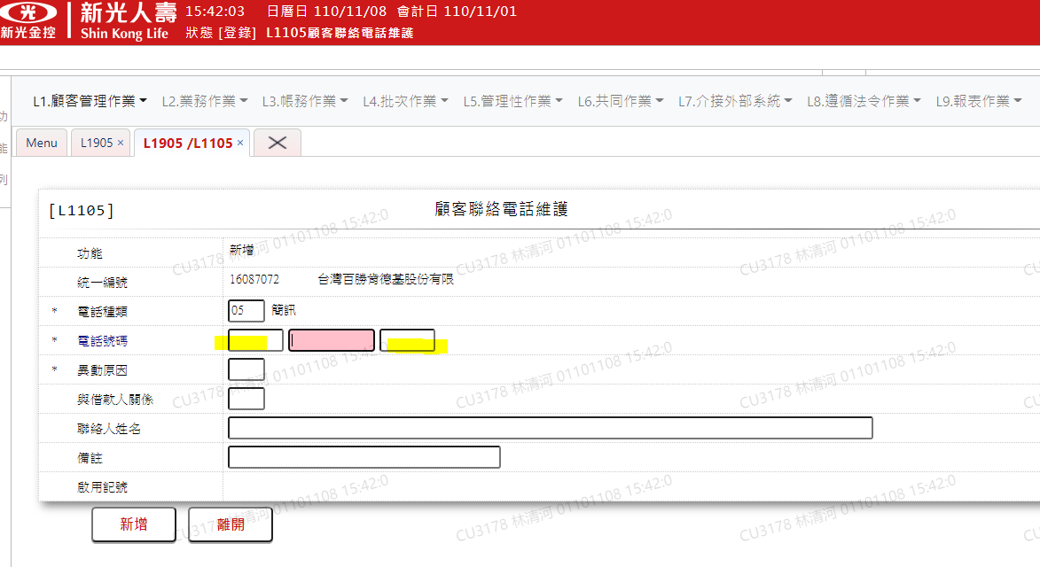
 | SKL 版本 V1.4 |  | 萬事宜 | SKL 版本V1.41 | 萬事宜
 | 章節及說明 | 問 題 描 述 | 處 理 說 明 | 結果確認 | 處 理 說 明
1 | 輸入畫面資料說明-新增 序號5.1電話號碼 | 若只需要輸入號碼欄位，則前後兩個空格(區碼與分機)則不需要顯示於頁面上(電話種類=3,5) | 已調整 | UAT頁面無調整 | 已調整
2 | 輸入畫面資料說明-新增 序號6異動原因 | 與目前UAT內容不符，缺少02催收人員新增 | 已調整 | 確認已調整 | 已調整
3 | 輸入畫面資料說明-新增 序號10啟用記號 | 新增跳頁進入時該欄位為空，頁面無帶入預設值Y啟用 | 已調整 | UAT頁面無調整 | 已調整
4 | 輸入畫面資料說明-修改 序號2戶號 | 應為戶號/統一編號 | 已調整 | 確認已調整 | 已調整
5 | 輸入畫面資料說明-修改 序號4.1電話號碼 | 若只需要輸入號碼欄位，則前後兩個空格則不需要顯示於頁面上 | 已調整 | UAT頁面無調整 | 已調整
6 | 輸入畫面資料說明-修改 序號5異動原因 | 與目前UAT內容不符，缺少02催收人員新增 | 已調整 | URS文件無調整 | 已調整
下列為因審閱URS_1顧客管理作業_V1.41.docx新增問題(2021/10/29)
7 | UI畫面-新增 | 電話種類=03手機 電話號碼前後(區碼與分機)不應出現 該頁面截圖也需修正 且需截圖所有欄位都有資料的畫面 |  |  | 已調整
8 | UI畫面-修改 |  |  |  | 已調整
9
10
11
12
13
14
15
16
17
18
19
20
21
22
23
24
25
26
27
28
29
30
31
32
33
34
35
36
37

